Table 1
BẢNG THÔNG TIN CHỦNG LOẠI VẬT TƯ
Số thứ tự | Tên vật tư/ thương hiệu/ thông số | Hình ảnh | Diễn giải
SƠN BÊ
1 | Bê sơn: Bột trét ngoại thất NIPPON |  | Hãng Nippont
2 | Bê sơn: Bột trét nội thất NIPPON
3 | Bê sơn: Sơn lót ngoại thất NIPPON
4 | Bê sơn: Sơn lót nội thất NIPPON
5 | Bê sơn: Sơn phủ ngoại thất NIPPON
6 | Bê sơn: Sơn phủ nội thất NIPPON
ĐIỆN
7 | Điện: Cầu dao đơn 1 pha <32A Panasonic |  | Hãng Panasonic
8 | Điện: Công tắc đơn 1 chiều Panasonic | 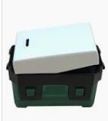 | Hãng Panasonic
9 | Điện: Dây điện đơn 2x2.5 Cadivi | 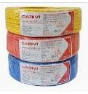 | Hãng Cadivi
10 | Điện: Dây điện đơn 2x4.0 Cadivi |  | Hãng Cadivi
11 | Điện: Dây điện đơn 2x6.0 Cadivi | 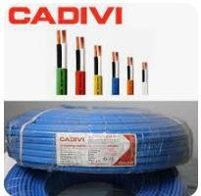 | Hãng Cadivi
12 | Điện: Hộp điện âm tường Pananosic | 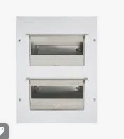 | Hãng Panasonic
13 | Điện: Ổ cắm đơn Panasonic |  | Hãng Panasonic
14 | Điện: Ống ruột gà D21 Sino | 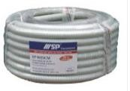 | Hãng Sino
15 | Điện: Tủ điện mặt - đế nhựa âm tường loại 2 đường Pananosic | 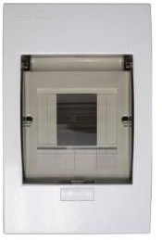 | Hãng Panasonic
CHỐNG THẤM
16 | Dung dịch chống thấm Sika | 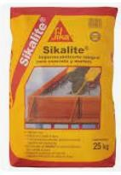 | SIKA
GẠCH XÂY
17 | Gạch xây: Gạch ống 8x8x19cm Tuynel An Giang | 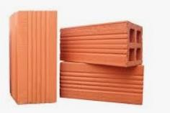
18 | Gạch thẻ 4x8x19cm Tuynel An Giang | 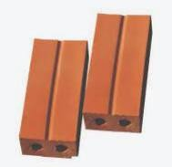
NƯỚC
19 | Nước: Ống nhựa PVC D114mm dày 2.2mm Bình Minh |  | Nhựa Bình Minh
20 | Nước: Ống nhựa PVC D27mm dày 1.9mm Bình Minh
21 | Nước: Ống nhựa PVC D42mm dày 2.2mm Bình Minh
22 | Nước: Ống nhựa PVC D60mm dày 2.5mm Bình Minh
23 | Nước: Ống nhựa PVC D90mm dày 2.6mm Bình Minh
GẠCH ỐP LÁT
24 | Gạch lát nền 800x800mm / mẫu tương đương | 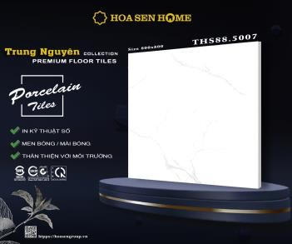 | Gach lát nền: 800x800mm Hãng: Trung Nguyên Đơn giá: 220.000đ/m2 ( giá vật tư)
25 | Gạch lát nền nhà vệ sinh ( 300x600) nhám |  | Gach lát nền: 300x600mm Hãng: Trung Nguyên Đơn giá: 175.000đ/m2 ( giá vật tư)
26 | Gạch ốp nhà vệ sinh ( 300x600mm) Ốp nhà vệ sinh cao 3,2m |  | Gach lát nền: 300x600mm Hãng: Trung Nguyên Đơn giá: 175.000đ/m2 ( giá vật tư)
THÉP, XÀ GỒ, TÔN
27 | Thép xây dựng: Miền Nam |  | Thép Miền Nam( kí hiệu "V")
28 | Thép hộp 4x8 mạ kẽm dày 1.2 ly | 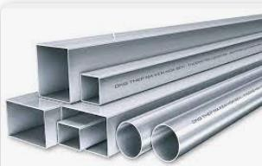 | Thép hộp 4x8x1,2mm Hãng: Hoa Sen Quy cách thi công: Xà gồ thép hộp 4x8x1,2mm đan với khoảng cách 800mm
29 | Tôn sóng vuông dày 0,42mm | 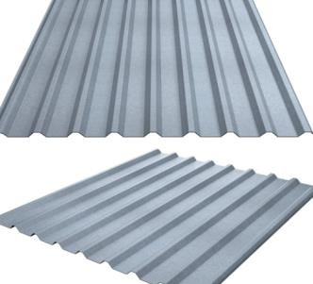 | Tôn: sóng vuông ( loại 9 sóng) Hãng: Hoa Sen Độ dày: 0,42mm
THẠCH CAO
30 | Trần thạch cao chống ẩm yoshino nhật bản |  | Trần thạch cao Yoshino Nhật Bản khung chìm, chống ẩm Thương Hiệu: Nhật Bản Chất liệu: Thạch cao Đơn giá hoàn thiện: 160,000đ/m2
XI MĂNG
31 | Xi măng PCB40 Hà Tiên |  | Xi măng Vicem đa dụng Hà Tiên PCB40
CỬA
32 | Cửa đi 1 cánh phòng ngủ, nhà vệ sinh |  | Cửa đi 1 cánh nhôm xingfa Việt Nam dày 2mm Đơn giá: 2.300.000đ/m2
33 | Cửa đi 4 cánh | 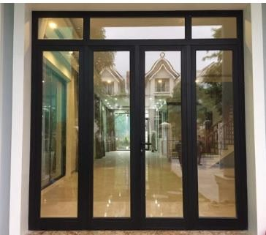 | Cửa đi 4 cánh nhôm xingfa Việt Nam dày 2mm Đơn giá: 2.300.000đ/m2
34 | Cửa sổ | 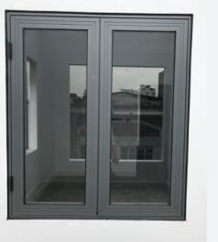 | Cửa sổ nhôm xingfa Việt Nam dày 1,4mm Đơn giá: 2.050.000đ/m2
LANG CANG, ĐÁ HOA CƯƠNG
35 | Lan cang cầu thang | 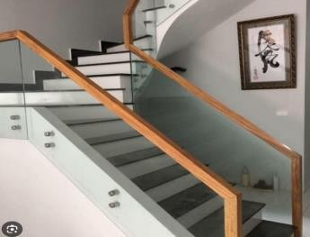 | Lan cang kính cường dày 10mm tay vịnh gỗ căm xe Đơn giá: 1.850.000đ/m2
36 | Ốp đá cầu thang( kim sa đen) | 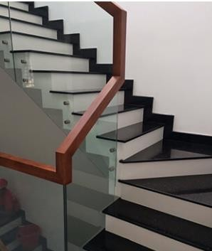 | Ốp đá cầu thang ( kim sa đen- không len chân) Đơn giá: 1.600.000đ/ m2
 |  | Kiên giang, ngày 01 tháng 04 năm 2024
 |  | CÔNG TY TNHH MTV XÂY DỰNG CÁT BIỂN
CHỦ NHÀ |  | P. GIÁM ĐỐC

BÙI THỊ THANH HƯƠNG |  | TRẦN VĂN ĐÔNG

